エビデンス
１、画面初期化

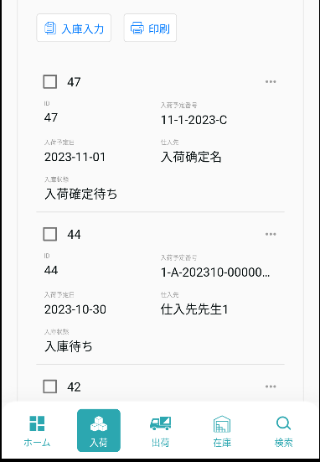

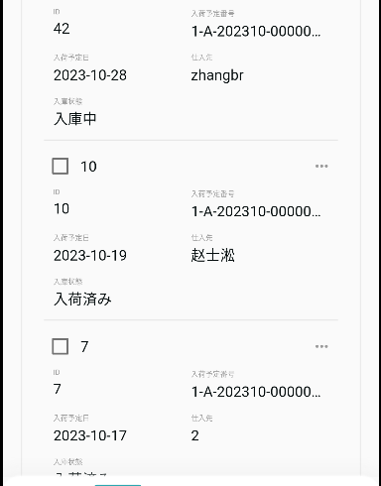

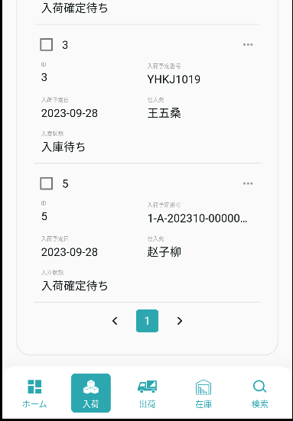

2、検索
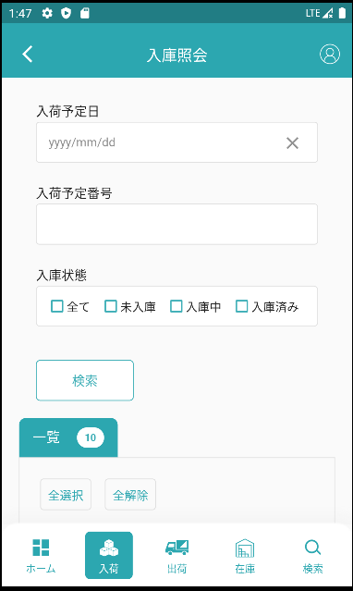
検索条件その1です：【入荷予定日】= 入力的【入荷予定日】

検索条件その2です：【入荷予定番号】= 入力的【入荷予定番号】

検索条件その3です：【入荷状態】 in画面入力的【入庫状態】

入力された検索条件で検索します。

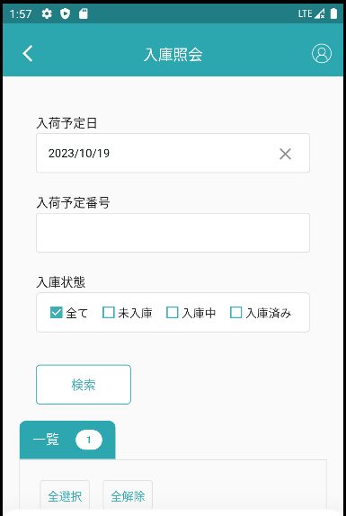

検索条件

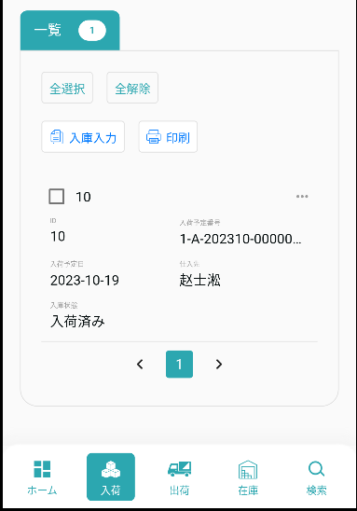

検索結果です

3、全選択、全解除
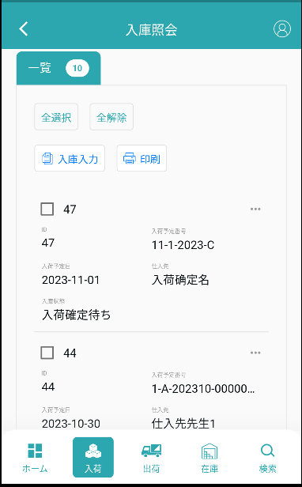

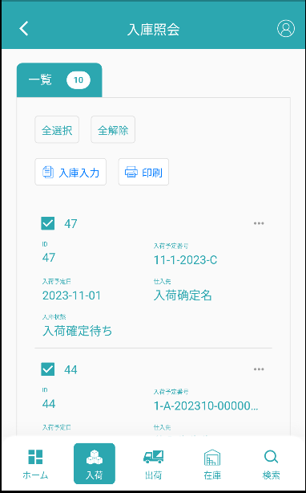

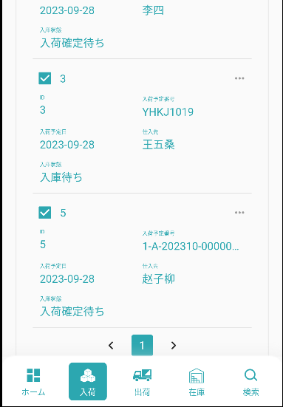

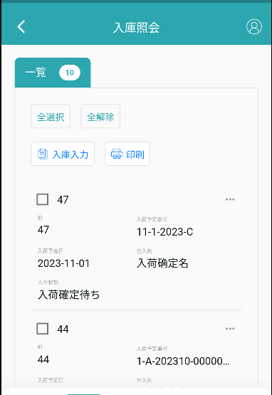

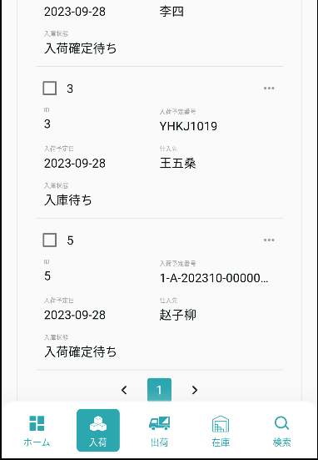

4、印刷
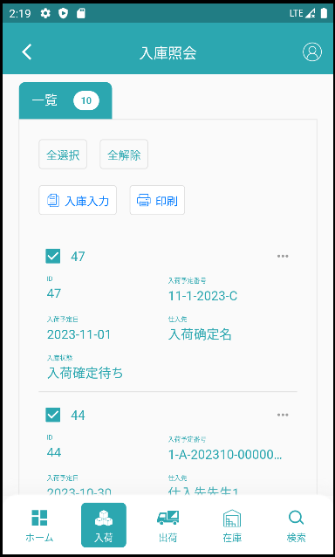

あなたが選択したデータに基づいて印刷します。

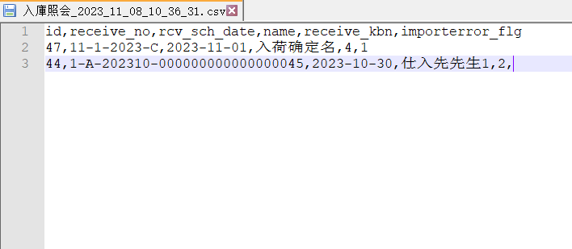

5、入庫入力

5.1、データを選択していない場合です
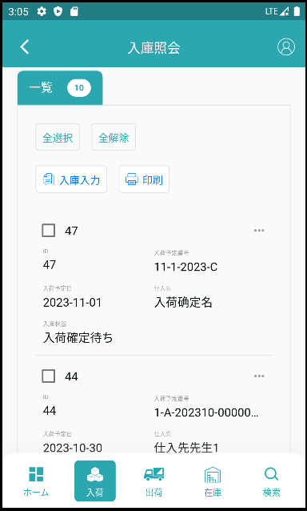

データを選択していない時、パラメーターを持っていません入庫入力にジャンプ

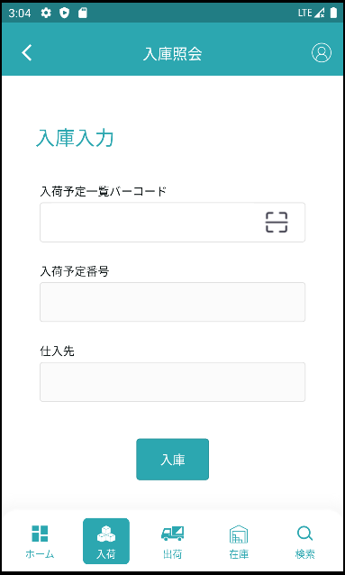

フィールドはすべて空です

5.2、データを選択するときです
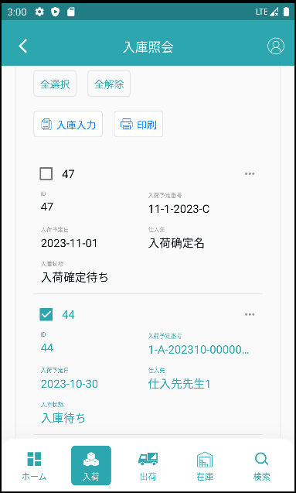

1本のデータを選択する時パラメータを持ちます【入荷予定ID】入庫入力にジャンプします。

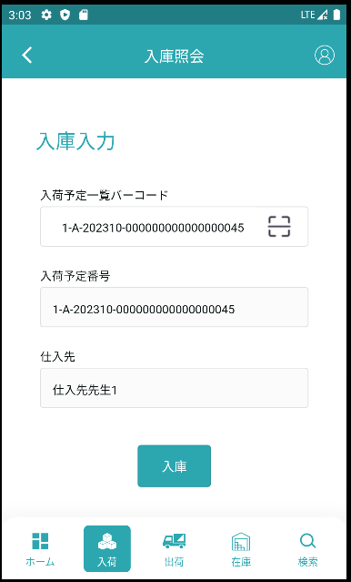

入庫照会ジャンプ時に携帯したパラメータに従ってデータ検索を行い、データを入力枠の中に入れます。

5.3、入庫照会一覧の入庫入力です
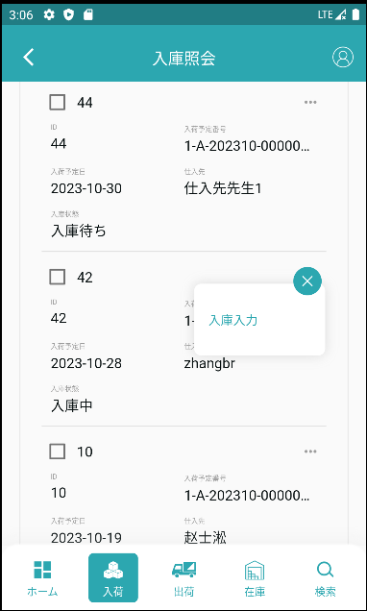

選択したデータに基づいて入庫入力にジャンプします

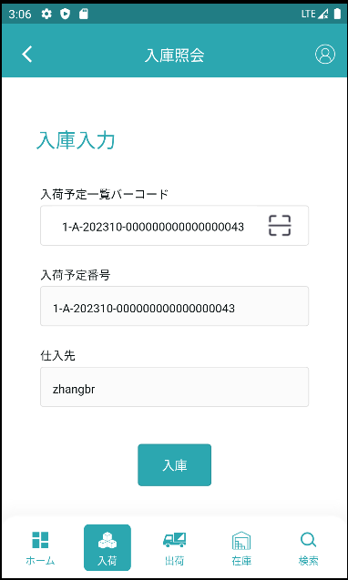

入庫照会ジャンプ時に携帯したパラメータに従ってデータ検索を行い、データを入力枠の中に入れます。

